Layout
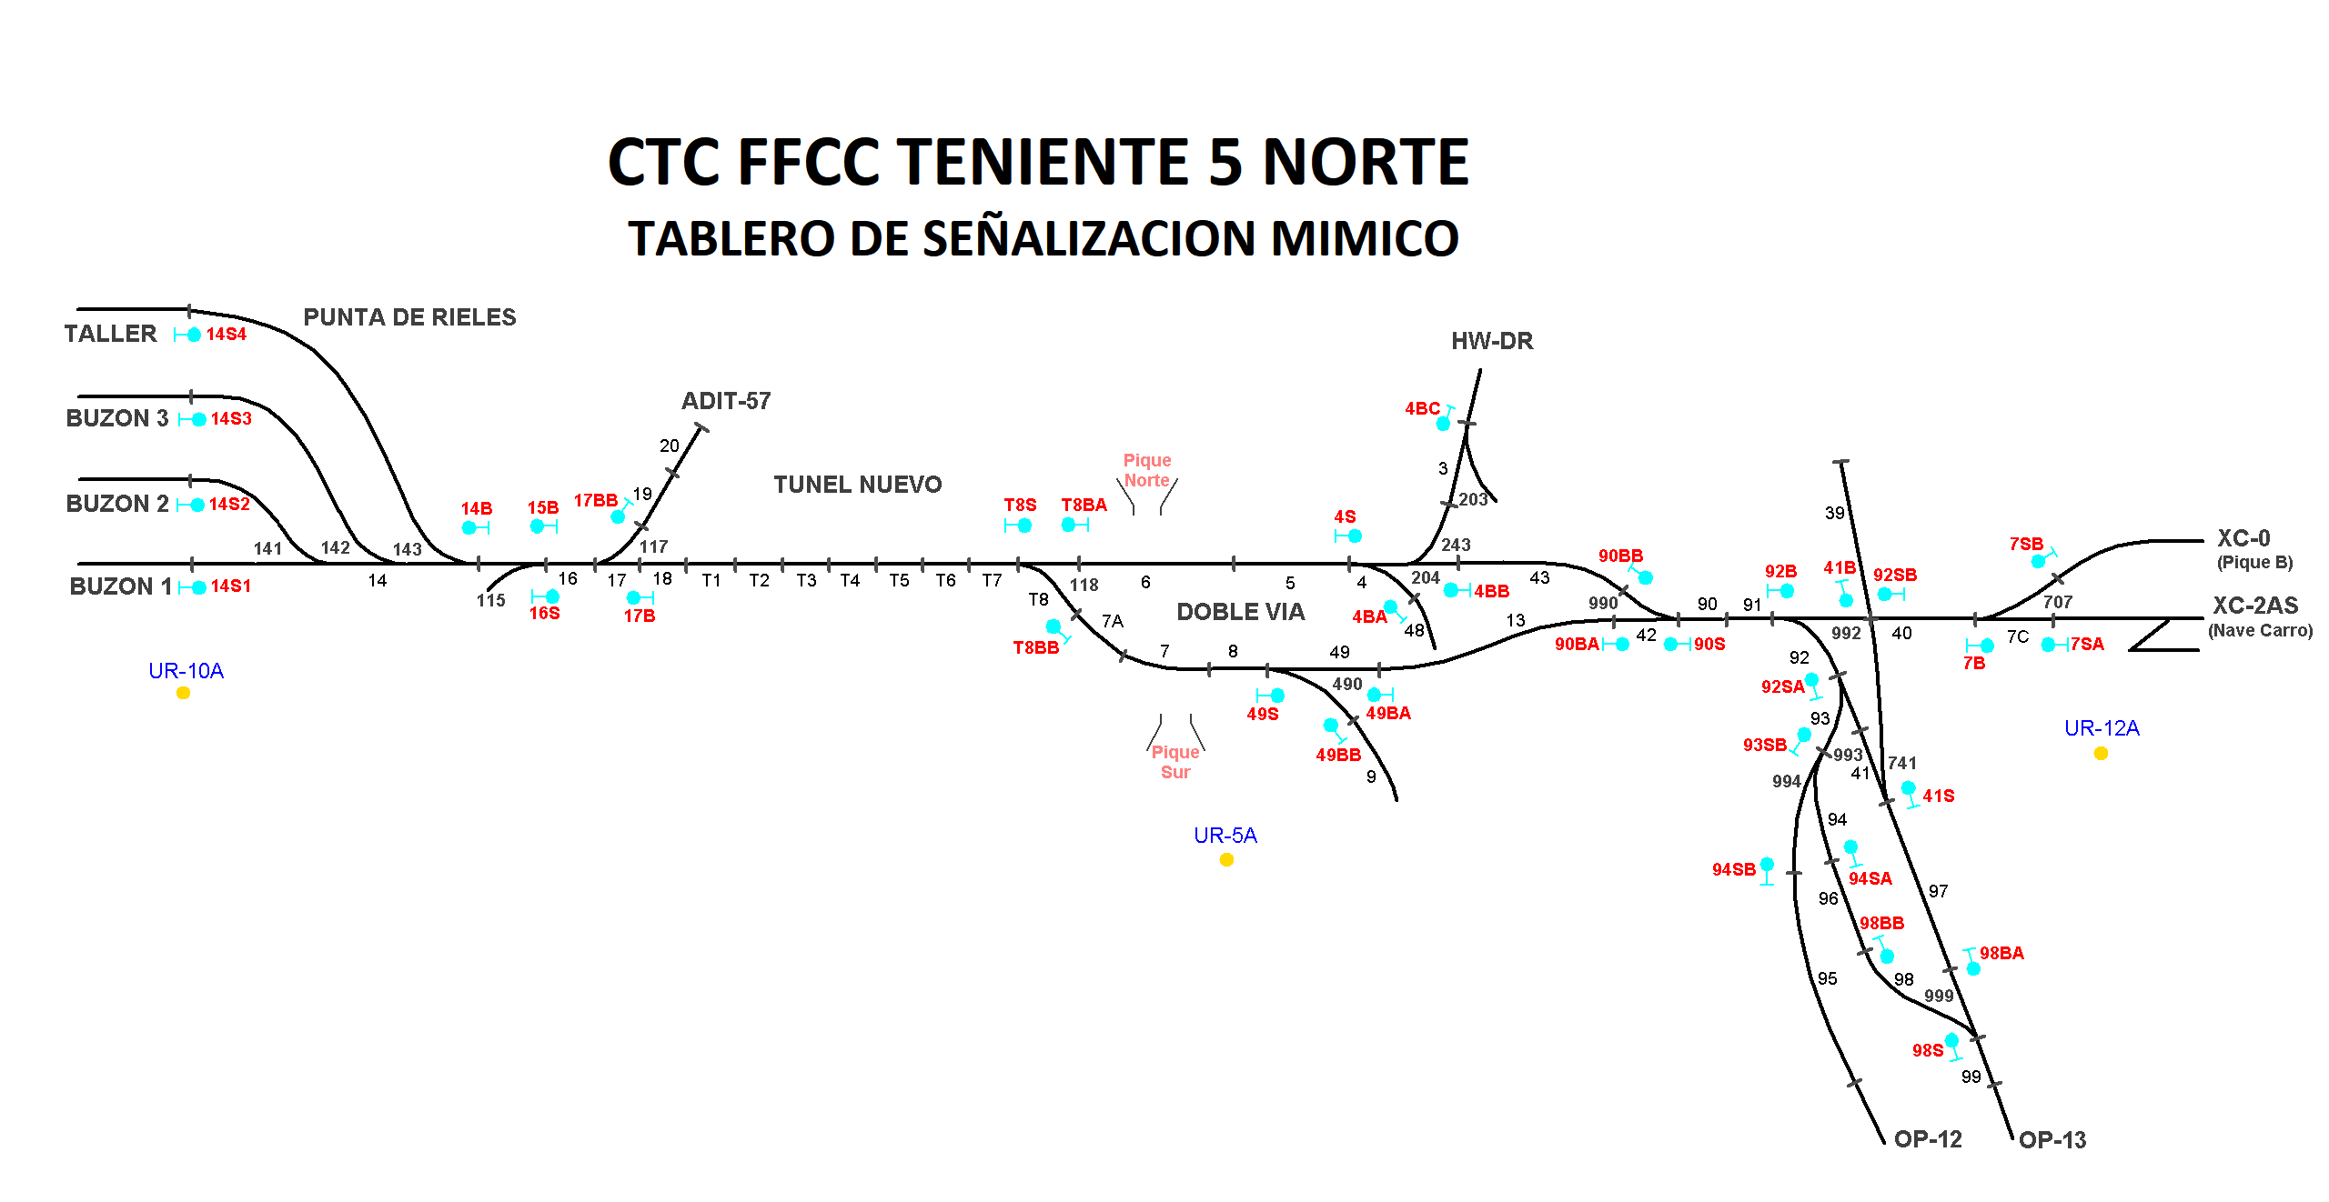

Secundino Duque (A)

Manuel Hurtado (H)
Miguel Delgado (A1)

MC115
Rodrigo Molina (H)
MC490
LOCALIDAD 4/8
MC117
MC118

